SUBTOTAIS
Ano | Filial | Custo | 15,494,992.00
2010 | SP | 619,742.00 |  | SEGMENTAÇÃO DE DADOS
2010 | AM | 643,515.00 |  | CTRL + SHIFT +
2010 | BA | 856,192.00
2010 | RS | 662,841.00 |  | =SUBTOTAL(9;D2:D30) | Pode digitar a Lista de Células
2011 | SP | 757,430.00 |  | =SUBTOTAL(9;D:D) | Pode digitar a coluna
2011 | AM | 283,005.00 |  | =SUBTOTAL(9;[Custo]) | SELECIONE AS CÉLULAS e o excel vai automaticamente chamar pelo nome da coluna
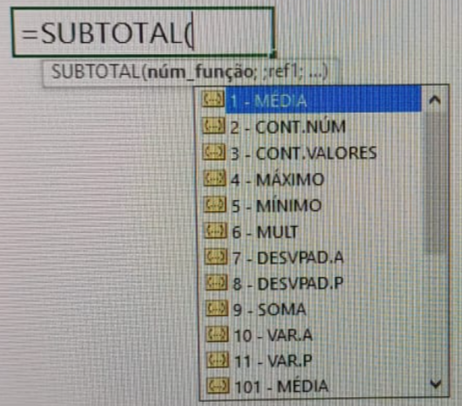
2011 | BA | 302,180.00
2011 | PR | 274,288.00 |  |  |  | SUBTOTAL PERMITE QUE VOCÊ ESCOLHA A MELHOR MANEIRA DE COMO IRÁ CALCULAR O CONJUNTO DE INFORMAÇÕES QUE SERÁ FILTRADO
2011 | RS | 774,288.00
2012 | SP | 438,188.00
2012 | AM | 807,462.00
2012 | BA | 763,740.00
2012 | RS | 200,163.00
2013 | SP | 454,413.00
2013 | AM | 203,040.00
2013 | BA | 412,449.00
2013 | RS | 569,492.00
2014 | SP | 852,240.00
2014 | AM | 270,763.00
2014 | BA | 357,400.00
2014 | RS | 555,718.00
2015 | SP | 363,749.00
2015 | AM | 348,785.00
2015 | BA | 257,532.00
2015 | RS | 553,085.00
2016 | SP | 885,464.00
2016 | AM | 635,052.00
2016 | BA | 677,431.00
2016 | RS | 715,345.00

DINÂMICA
Avaliação de Desempenho | Funcionários
1-3 | 71
4-6 | 74
7-10 | 87
Total Geral | 232

Anos na Empresa
 |  |  |  |  | Anos Empresa | Total Salários
 |  | Anos Empresa | % Salário | Total Salários | 13-15 | R$ 93,933.00
Anos Empresa | Funcionários | 13-15 | 19.39% | R$ 93,933.00 | 10-12 | R$ 84,913.00
13-15 | 47 | 10-12 | 17.53% | R$ 84,913.00 | 7-9 | R$ 101,495.00
10-12 | 42 | 7-9 | 20.96% | R$ 101,495.00 | 4-6 | R$ 94,123.00
7-9 | 47 | 4-6 | 19.43% | R$ 94,123.00 | 1-3 | R$ 109,874.00
4-6 | 44 | 1-3 | 22.69% | R$ 109,874.00 | Total Geral | 484338
1-3 | 52 | Total Geral | 100.00% | 484338
Total Geral | 232

